Hoja1
2024-01-20

LA PAZ 28 - HAEDO 4460-2005
BUENOS AIRES luqueart@gmail.com
____________________________________________________________________________________

CINTA EMBALAJE
48 mm x 45 MTS.
Packing-Tape
Transparente / Marron
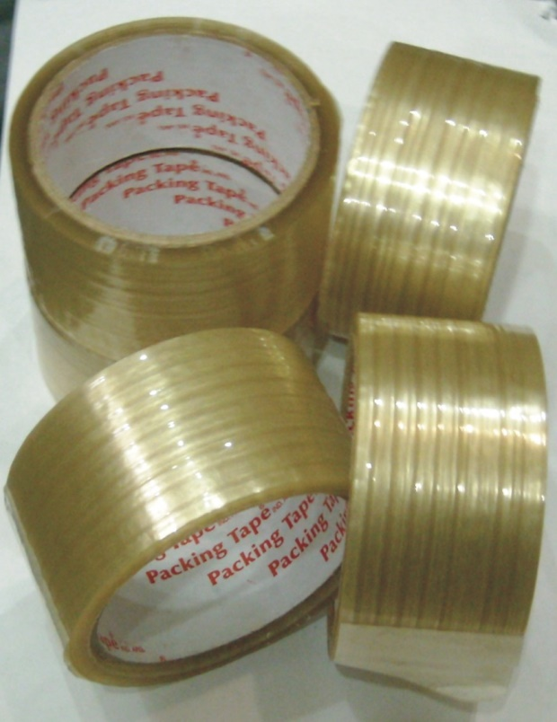 |  | 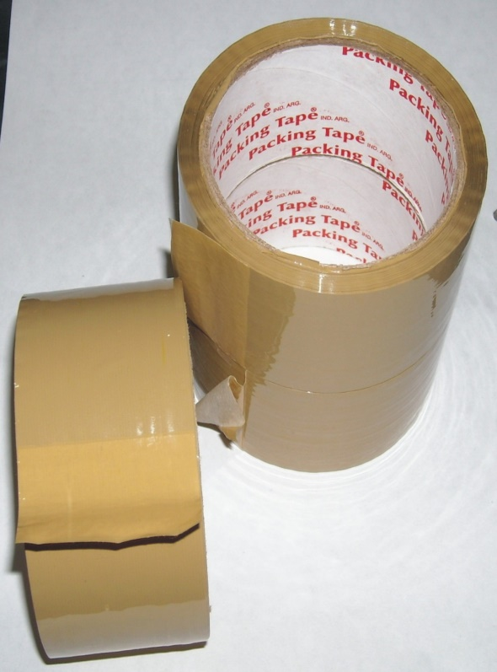

COD. | DESCRIPCION |  | PRECIO
C-535 | Cinta Embalar 45 m. TRANSPARENTE |  | 515.00
C-535 | Cinta Embalar 45 m. MARRON |  | 440.00

